箱贴
Factory name (工厂名称) | 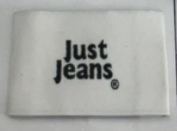 （在此贴实样图片）
PO. Number(订单号) | S25060685 | JUSTJEANS
Style Code.(款号) | 038522靛蓝、038522绿洲蓝、038522浅蓝加、038558、038566远方蓝、170123、172876急蓝、172876浅硫化蓝、172876软白色、172876石色、173372、173807急蓝、173839靛蓝、173840黑色、176573石色、179666浅玫瑰、179666深橄榄
Product Code.(产品编号) | JJW-WL-001-EF | Carton No.(箱号):
Inner Packages(包装方式） | pcs/bundle | 1/1
SIZE/qty (尺码/数量) | 38428
Carton Dimension（箱规） | 46*32*32 | Country of Origin：
Gross Weight（毛重） | 13.8KG | Made In China
Net Weight（净重） | 13KG
Remark（备注）

